宏盛 (2)
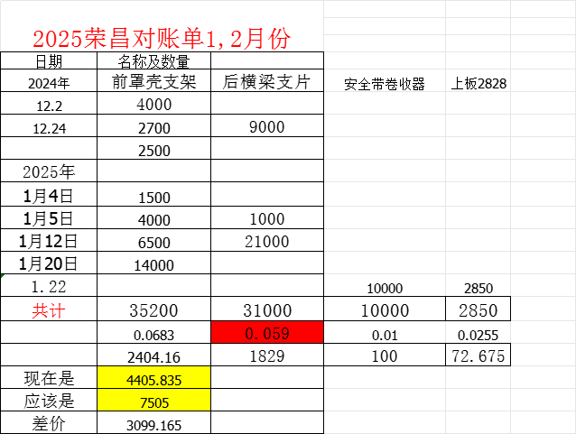
序号 | QAD编码 | 零部件名称（QAD） | 图号或规格 | 单位 | 未税产品价格 （不含模摊费） |  | 未税模检具摊销费 |  |  | 未税产品价格 （含模摊费） |  |  | 备注 | 2024年送货量 |  | 2025年送货量 |  |  | 送货合计 | 未税总价 | 按之前预测用量调整后的单价 | 未税总价 | 2025年3月7日调整单价 | 未税总价
 |  |  |  |  | 2024年 | 2025年 | 模检具总价 | 摊销费 | 摊销方式 | 2024年 | 2025年 | 开票金额 |  | 12月 | 1月 | 1月 | 2月 | 3月
1 | SHT0015924 | 安全带圈收器固定板 |  | 件 | -0.03 | -0.03 | 0 | 0 | 模具由河北光华荣昌提供，所有权归属河北光华荣昌 | -0.03 | -0.03 | 0.01 | 甲方提供原材料，乙方负责加工，废料归属乙方 |  |  | 10000 |  |  | 10000 | -294.00 | 0.01 | 100.00 | 0.01 | 100 | -394.00
2 | SHT0014594 | 前罩壳固定支架L |  | 件 | 0.15 | 0.15 | 0 | 0 | 模具由河北光华荣昌提供，所有权归属河北光华荣昌 | 0.15 | 0.15 | 0.14 | 甲方提供原材料，乙方负责加工，废料归属乙方 | 9200 | 26000 |  |  |  | 35200 | 5,382.08 | 0.06 | 2077.38 | 0.14 | 4988.08 | 3,304.70
3 | 无码 | 下框前梁防尘罩固定片 |  | 件 | 0.07 | 0.07 | 0 | 0 | 模具由河北光华荣昌提供，所有权归属河北光华荣昌 | 0.07 | 0.07 | 0.07 | 甲方提供原材料，乙方负责加工，废料归属乙方 | 9000 | 22000 |  |  |  | 31000 | 2,117.30 | 0.07 | 2117.30 | 0.07 | 2117.3 | -
4 | SHT0014565 | 阻尼调节机构支架 |  | 件 | 0.18 | 0.18 | 0 | 0 | 模具由河北光华荣昌提供，所有权归属河北光华荣昌 | 0.18 | 0.18 | 0.18 | 甲方提供原材料，乙方负责加工，废料归属乙方 |  |  |  |  |  | 0 | - | 0.18 | 0.00 | 0.18 | 0 | -
5 | SLT0002826 | 下板（左） |  | 件 | -0.35 | -0.35 | 0 | 0 | 模具由河北光华荣昌提供，所有权归属河北光华荣昌 | -0.35 | -0.35 | 0.01 | 甲方提供原材料，乙方负责加工，废料归属乙方 |  |  |  |  | 10000 | 10000 | -3,531.00 | 0.01 | 100.00 | 0.01 | 100 | -3,631.00
6 | SLT0002828 | 上板2828 |  | 件 | 0.03 | 0.03 | 0 | 0 | 模具由河北光华荣昌提供，所有权归属河北光华荣昌 | 0.03 | 0.03 | 0.03 | 甲方提供原材料，乙方负责加工，废料归属乙方 |  |  | 2850 |  |  | 2850 | 72.68 | 0.03 | 72.68 | 0.03 | 72.675 | -
 |  |  |  |  |  |  |  |  |  |  |  |  |  |  |  |  |  |  | 合计 | 3,747.06 |  | 4467.35 |  | 7378.06 | -720.30
 |  |  |  |  |  |  |  |  |  |  |  |  |  |  |  |  |  |  | 差价(正数代表厂家亏损) |  |  | -720.30 |  | -3,631.00

 |  |  |  |  |  |  |  |  |  |  |  |  |  |  |  |  |  |  |  |  |  |  |  | 0.1417

